見本_A4
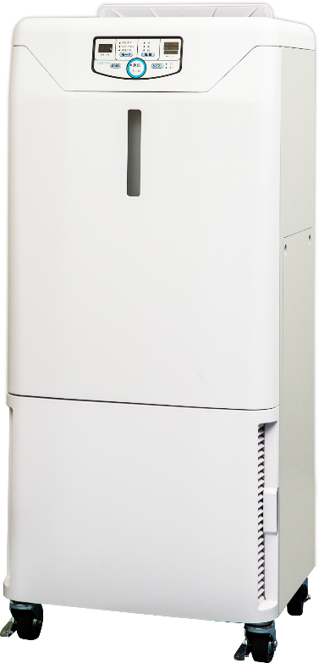
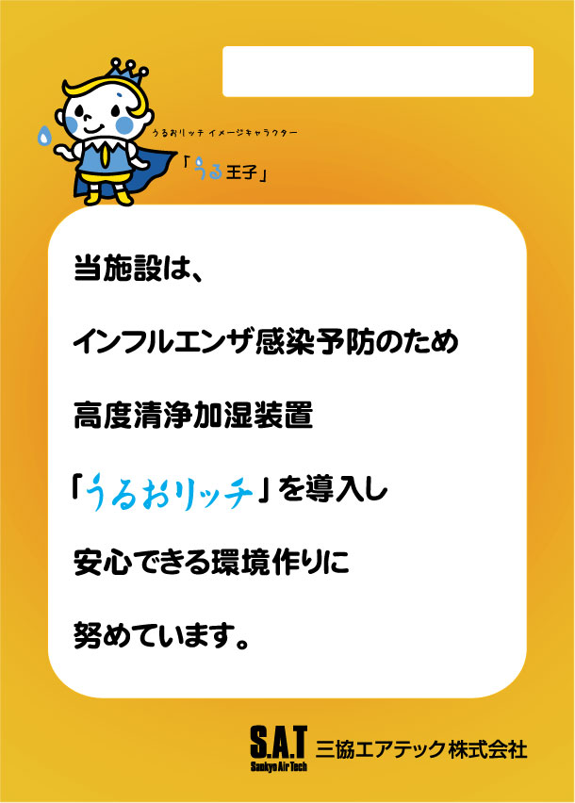

三協エアテック株式会社
「施設名」を手入力してください

PRパネル_A4
「施設名」を手入力してください

PRパネル_A3

「施設名」を手入力してください

